Detail Spec
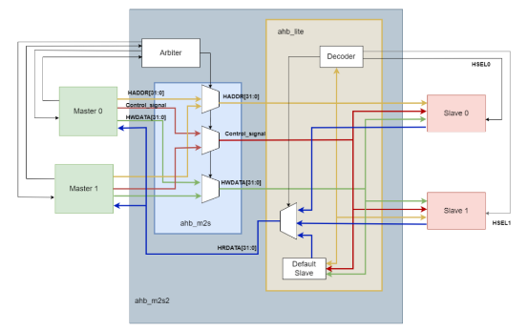

 | Sơ đồ khối tổng quát của hệ thống (2 master - 2 slave )

 | Khối bus chủ (Master) có chức năng thực hiện việc truyền dữ liệu giữa Bus Master và Bus Slave.
 | Khối phân xử (Arbiter) vừa thực hiện việc phân quyền cho các bus Master, đồng thời điều khiển bộ ghép kênh địa chỉ và dữ liệu ghi để đảm bảo quá trình truyền địa chỉ và dữ liệu ghi thực hiện một cách chính xác
 | Khối ghép kênh dữ liệu từ Master sang Slave có chức năng lựa chọn dữ liệu ghi, tín hiệu địa chỉ và tín hiệu điều khiển của bus Master được chọn từ khối phân xử để đưa đến bus Slave được chọn.
 | Khối AHB-Lite:
 | Khối giải mã (Decoder) có chức năng nhận địa chỉ từ bus Master và giải mã để định ra bus Slave nào tham gia vào quá trình truyền với bus Master.
 | Khối ghép kênh dữ liệu từ Slave sang Master có chức năng lựa chọn dữ liệu đọc và tín hiệu điều khiển của Slave được chọn từ khối
 | Decoder để đưa đến bus Master được chọn dữ liệu đọc và tín hiệu điều khiển của Slave được chọn từ khối Decoder để đưa đến bus Master được chọn.
 | Khối Defaule Slave có chức năng phản hồi tín hiệu chờ đợi quá trình truyền và báo lỗi nếu có tín hiệu địa chỉ của Master nằm trong vùng không xác định của bản đồ địa chỉ

 |  | Sơ đồ khối chi tiết :

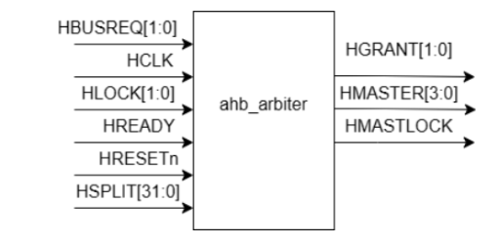
 | 1, Khối phân xử arbiter
 |  |  | Tín hiệu | I/O | Độ rộng | Mô tả
 |  |  | HBUSREG | Input | 2 | Để yêu cầu truy cập vào bus AHB, HBUSREQ và HGRANT mức thấp thì Master đó sẽ được truy cập vào bus
 |  |  | HCLK | Input | 1 | Xung clock, cạnh lên
 |  |  | HLOCK | Input | 2 | Đảm bảo Master không bị ngắt quãng trong quá trình truy cập vào bus AHB. HLOCK ở mức thấp Master sẽ được truy cập vào bus
 |  |  | HREADY | Input | 1 | Đảm bảo dữ liệu truyền từ Master đến Slave là hợp lệ. Quá trình truyền dữ liệu xảy ra khi HREADY ở mức cao
 |  |  | HRESETn | Input | 1 | Tín hiệu reset
 |  |  | HSPLIT | Input | 32 | Đảm bảo rằng dữ liệu truyền từ Master đến Slave là hợp lí.
 |  |  | HGRANT | Output | 2 | Tín hiệu cho biết đã cấp quyền truy cập cho Master.
Khối Arbiter lấy mẫu các tín hiệu đầu vào HBUSREQ từ các Master |  |  | HMASTER | Output | 4 | Để hiển thị Master nào đang truy cập vào bus AHB
trong hệ thống, sau đó nó sẽ xem xét các tín hiệu HBUSREQ xem tín hiệu nào |  |  | HMASTLOCK | Output | 1 | Để đảm bảo rằng Master không bị ngắt giữa chừng trong khi đang truy cập.
thuộc Master có mức ưu tiên yêu cầu truy cập vào Bus cao nhất

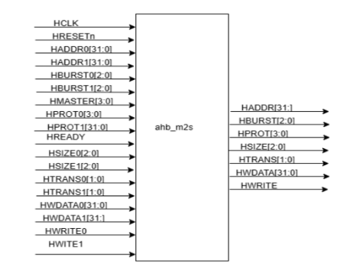
 | 2, Khối ghép kênh dữ liệu từ Master sang Slave
 |  |  | Tín hiệu | I/O | Độ rộng | Mô tả
 |  |  | HADDR0 | Input | 32 | Tín hiệu địa chỉ của Master thứ 0
 |  |  | HADDR1 | Input | 32 | Tín hiệu địa chỉ của Master thứ 1
 |  |  | HBURST0 | Input | 3 | Tín hiệu quy định loại truyền cụm nào được sử dụng ở Master 0
 |  |  | HBURST1 | Input | 3 | Tín hiệu quy định loại truyền cụm nào được sử dụng ở Master 1
 |  |  | HMASTER | Input | 4 | Chọn lựa Master nào sẽ truy cập vào bus
 |  |  | HPROT0 | Input | 4 | Tín hiệu điều khiển bảo vệ cung cấp thông tin về loại truy cập ở Master 0
 |  |  | HPROT1 | Input | 4 | Tín hiệu điều khiển bảo vệ cung cấp thông tin về loại truy cập ở Master 1
 |  |  | HREADY | Input | 1 | Tín hiệu sẵn sàng cho quá trình truyền
 |  |  | HSIZE0 | Input | 3 | Tín hiệu chỉ định kích thước của dữ liệu truyền ở Master 0
 |  |  | HSIZE1 | Input | 3 | Tín hiệu chỉ định kích thước của dữ liệu truyền ở Master 1
 | Nguyên lí hoạt động |  | HTRANS0 | Input | 2 | Tín hiệu chỉ định trạng thái của quá trình truyền dữ liệu ở Master 0
 | Khối ghép kênh dữ liệu từ Master sang Slave kiểm soát việc định tuyến các |  | HTRANS1 | Input | 2 | Tín hiệu chỉ định trạng thái của quá trình truyền dữ liệu ở Master 1
 | tín hiệu địa chỉ, điều khiển và dữ liệu từ hệ thống bus Masters đến các bus Slave. |  | HWDATA0 | Input | 32 | Dữ liệu ghi của Master 0
 | Khối phân xử (Arbiter) xác định Master nào hiện có quyền kiểm soát và truy cập |  | HWDATA1 | Input | 32 | Dữ liệu ghi của Master 1
 | Bus thông qua tín hiệu HMASTER để điều khiển các bộ ghép kênh trong khối |  | HWRITE0 | Input | 1 | Chỉ định chế độ ghi hoặc đọc của Master 0
 | ghép kênh từ Master sang Slave để lựa chọn đúng Master để truyền dữ liệu |  | HWRITE1 | Input | 1 | Chỉ định chế độ ghi hoặc đọc của Master 0
 |  |  | HADDR | Output | 32 | Tín hiệu địa chỉ được lựa chọn từ các Master
 |  |  | HBURST | Output | 3 | Tín hiệu quy định loại truyền cụm nào được sử dụng được lựa chọn từ các Master
 |  |  | HPROT | Output | 4 | Tín hiệu điều khiển bảo vệ cung cấp thông tin về loại truy cập được lựa chọn từ các Master
 |  |  | HSIZE | Output | 3 | Tín hiệu chỉ định kích thước của dữ liệu truyền được lựa chọn từ các Master
 |  |  | HTRANS | Output | 2 | Tín hiệu chỉ định trạng thái của quá trình truyền dữ liệu được lựa chọn từ các Master
 |  |  | HWDATA | Output | 32 | Dữ liệu ghi được lựa chọn từ các Master
 |  |  | HWRITE | Output | 1 | Tín hiệu chỉ định lựa chọn đọc hoặc ghi được lựa chọn từ các Master

 | 3, Khối AHB-Lite

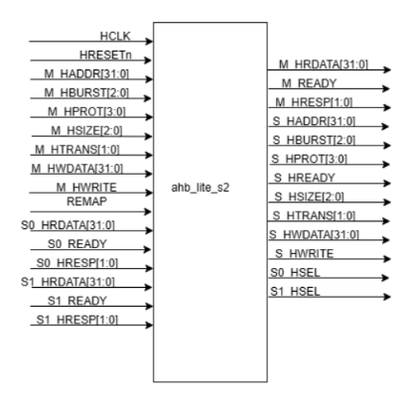
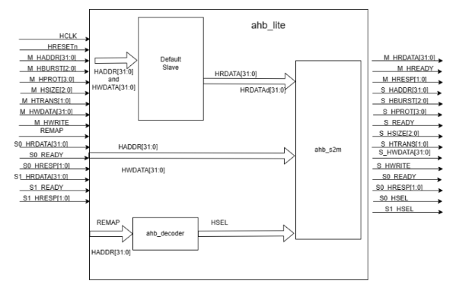

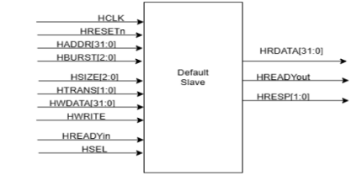
 | 3.1, Khối Default Slave
 |  |  | Tín hiệu | I/O | Độ rộng | Mô tả
 |  |  | HCLK | Input | 1 | Tín hiệu xung Clock
 |  |  | HRESETn | Input | 1 | Tín hiệu Reset
 |  |  | HADDR | Input | 32 | Tín hiệu địa chỉ
 |  |  | HBURST | Input | 3 | Tín hiệu định nghĩa loại truyền dẫn đang thực hiện
 |  |  | HSIZE | Input | 3 | Chỉ định kích thước của tín hiệu được truyền
 |  |  | HTRANS | Input | 2 | Tín hiệu điều khiển từ Master đến Slave chỉ định lại trạng thái truyền dẫn nào được thực hiện
 |  |  | HWDATA | Input | 32 | Tín hiệu dữ liệu ghi
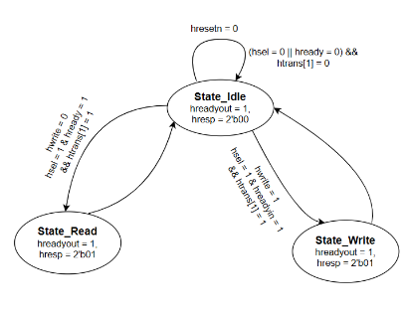
 |  |  | HREADYin | Input | 1 | Chỉ định cho phép quá trình truyền tiếp tục
 |  |  | HSEL | Input | 1 | Tín hiệu lựa chọn Default Slave
 |  |  | HRDATAd | Output | 32 | Tín hiệu đọc từ Default Slave ở đây sẽ mặc định là 32’h0
 |  |  | HREADYout | Output | 1 | Tín hiệu sẵn sàng truyền của Default Slave
 |  |  | HRESP | Output | 2 | Tín hiệu phản hồi lỗi của Default Slave

 | 3.2, Khối Decoder

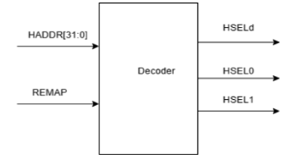
 |  |  | Tín hiệu | I/O | Độ rộng | Mô tả
 |  |  | HADDR | Input | 32 | Tín hiệu địa chỉ của Master
 |  |  | REMAP | Input | 1 | Tín hiệu để kiểm tra bản đồ địa chỉ của Slave
 |  |  | HSELd | Output | 1 | Tín hiệu lựa chọn Default Slave để truyền dữ liệu
 |  |  | HSEL0 | Output | 1 | Tín hiệu lựa chọn Slave 0 để truyền dữ liệu
 |  |  | HSEL1 | Output | 1 | Tín hiệu lựa chọn Slave 1 để truyền dữ liệu

 | 3.3, Khối ghép kênh dữ liệu từ Slave sang Master
 |  |  | Tín hiệu | I/O | Độ rộng | Mô tả
 |  |  | HCLK | Input | 1 | Tín hiệu xung clock
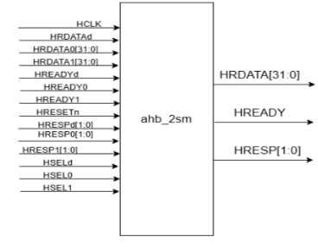
 |  |  | HRDATAd | Input | 32 | Dữ liệu đọc từ Default Slave
 |  |  | HRDATA0 | Input | 32 | Dữ liệu đọc từ Slave 0
 |  |  | HRDATA1 | Input | 32 | Dữ liệu đọc từ Slave 1
 |  |  | HREADYd | Input | 1 | Tín hiệu sẵn sàng truyền của Default Slave
 |  |  | HREADY0 | Input | 1 | Tín hiệu sẵn sàng truyền của Slave 0
 |  |  | HREADY1 | Input | 1 | Tín hiệu sẵn sàng truyền của Slave 1
 |  |  | HRESETn | Input | 1 | Tín hiệu reset
 |  |  | HRESPd | Input | 2 | Tín hiệu phản hồi quá trình truyền của Default Slave
 |  |  | HRESP0 | Input | 2 | Tín hiệu phản hồi quá trình truyền của Slave 0
 | Nguyên lí hoạt động |  | HRESP1 | Input | 2 | Tín hiệu phản hồi quá trình truyền của Slave 1
 | - Bộ ghép kênh dữ liệu từ Slave sang Master kiểm soát định tuyến của dữ liệu |  | HSELd | Input | 1 | Tín hiệu chọn Default Slave để truyền dữ liệu
 | đã đọc và tín hiệu phản hồi từ hệ thống bus Slaves đến bus Masters. Bộ giải mã |  | HSEL0 | Input | 1 | Tín hiệu chọn Slave 0 để truyền dữ liệu
 | xác định đâu là Slave hiện được chọn và bộ ghép kênh được sử dụng để kết nối |  | HSEL1 | Input | 1 | Tín hiệu chọn Slave 1 để truyền dữ liệu
 | đầu ra của Slave đã chọn với đầu vào của bus Master. Dữ liệu đọc và tín hiệu phản |  | HRDATA | Output | 32 | Tín hiệu đọc dữ liệu được lựa chọn từ các Slave để phản hồi cho Master
 | hồi được chuyển đổi trong giai đoạn truyền dữ liệu. Đầu vào Slave mặc định |  | HREADY | Output | 1 | Tín hiệu sẵn sàng truyền được lựa chọn từ các Slave
 | (Defaule Slave) được sử dụng khi không có Slave nào khác được chọn. |  | HRESP | Output | 2 | Tín hiệu phản hồi lỗi được lựa chọn từ các Slave
 | - Sau khi khối ghép kênh dữ liệu từ Slave sang Master lấy giá trị lựa chọn
 | Slave (HSEL) từ đó qua các khối ghép kênh dữ liệu đọc(HRDATA), khối ghép
 | kênh tín hiệu sẵn sàng đọc (HREADY) và khối ghép kênh tín hiệu phản hồi
 | (HRESP) sẽ chọn ra các tín hiệu của Slave được chọn để truyền dữ liệu sang cho
 | Master.

